상품제안서
유니콘 스마트IoT 스위치클릭봇 | 상품코드: S21335

 |  |  |  |  |  |  | 02-713-8555 | www.synergygift.co.kr
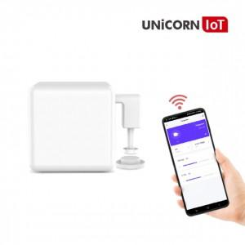

【상세/제작정보】 | 유니콘 IOT 클릭봇 앱(APP)에서 스위치를 끄고 킬수 있다. 외부에서 사용시 스마트중계기 TS-G5 필요 스마트중계기와 같이 연결 시 많은 연출을 할 수 있다.

【인쇄/포장옵션】 | 레이저, 풀칼라 / 포장지포장

【공급단가】 | 수량 | 30~ | 100~ | 500~ | 1,000~ | 2,000~
*VAT별도 | 단가 | 36,200원 | 34,860원 | 33,520원 | 32,180원 | 31,370원

【상품 URL】 | https://www.synergygift.co.kr:443/src/goods_detail.php?gdno=21335

